基本部品画像一覧
基本コラム部品（共通） 画像見本一覧

部品ID | 部品名 | 画像見本 | 主な用途 | 使用例
BC-01 | ポイント | 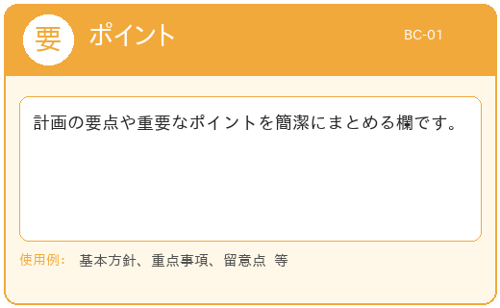 | 計画の要点や重要なポイントを簡潔にまとめる欄です。 | 基本方針、重点事項、留意点 等
BC-02 | コラム | 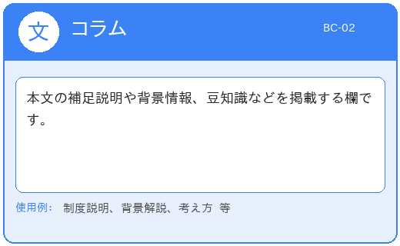 | 本文の補足説明や背景情報、豆知識などを掲載する欄です。 | 制度説明、背景解説、考え方 等
BC-03 | 事例紹介 | 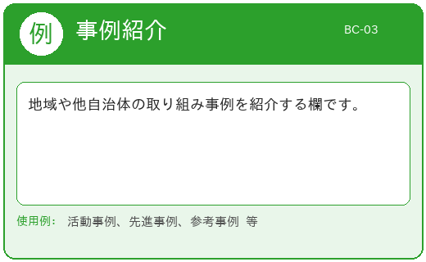 | 地域や他自治体の取り組み事例を紹介する欄です。 | 活動事例、先進事例、参考事例 等
BC-04 | 解説 | 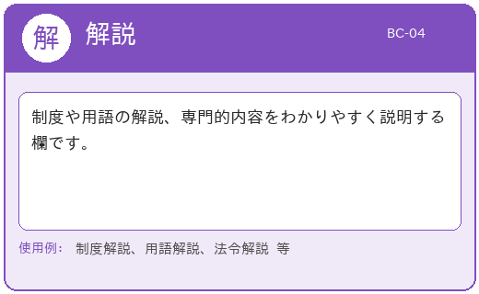 | 制度や用語の解説、専門的内容をわかりやすく説明する欄です。 | 制度解説、用語解説、法令解説 等
BC-05 | データの見方 | 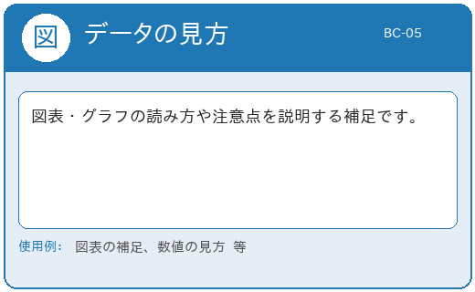 | 図表・グラフの読み方や注意点を説明する補足です。 | 図表の補足、数値の見方 等
BC-06 | 注意・留意点 | 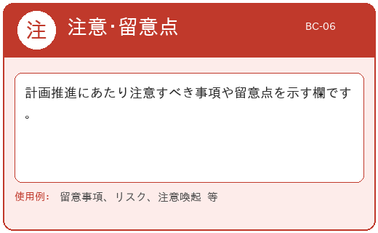 | 計画推進にあたり注意すべき事項や留意点を示す欄です。 | 留意事項、リスク、注意喚起 等

